Inflación Mensual
INFLACIÓN MENSUAL NACIONAL Y POR CIUDAD

Periodo: 2005 - 2023 - En porcentaje
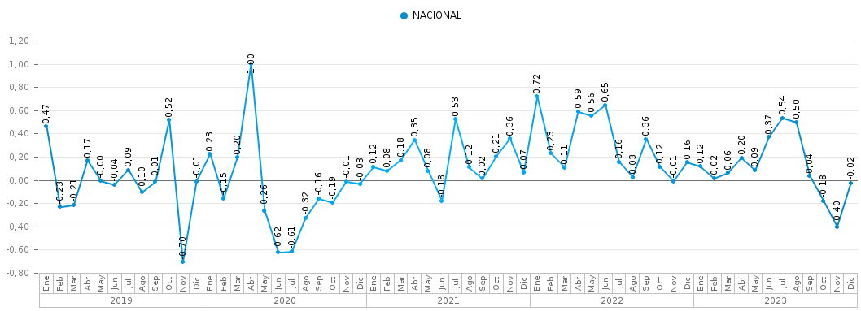
AÑO | MES | NACIONAL
2019 | Ene | 0.47%
 | Feb | -0.23%
 | Mar | -0.21%
 | Abr | 0.17%
 | May | 0.00%
 | Jun | -0.04%
 | Jul | 0.09%
 | Ago | -0.10%
 | Sep | -0.01%
 | Oct | 0.52%
 | Nov | -0.70%
 | Dic | -0.01%
2020 | Ene | 0.23%
 | Feb | -0.15%
 | Mar | 0.20%
 | Abr | 1.00%
 | May | -0.26%
 | Jun | -0.62%
 | Jul | -0.61%
 | Ago | -0.32%
 | Sep | -0.16%
 | Oct | -0.19%
 | Nov | -0.01%
 | Dic | -0.03%
2021 | Ene | 0.12%
 | Feb | 0.08%
 | Mar | 0.18%
 | Abr | 0.35%
 | May | 0.08%
 | Jun | -0.18%
 | Jul | 0.53%
 | Ago | 0.12%
 | Sep | 0.02%
 | Oct | 0.21%
 | Nov | 0.36%
 | Dic | 0.07%
2022 | Ene | 0.72%
 | Feb | 0.23%
 | Mar | 0.11%
 | Abr | 0.59%
 | May | 0.56%
 | Jun | 0.65%
 | Jul | 0.16%
 | Ago | 0.03%
 | Sep | 0.36%
 | Oct | 0.12%
 | Nov | -0.01%
 | Dic | 0.16%
2023 | Ene | 0.12%
 | Feb | 0.02%
 | Mar | 0.06%
 | Abr | 0.20%
 | May | 0.09%
 | Jun | 0.37%
 | Jul | 0.54%
 | Ago | 0.50%
 | Sep | 0.04%
 | Oct | -0.18%
 | Nov | -0.40%
 | Dic | -0.02%

